Test Case

 |  |  | Test Designed by: QA Team |  | TEST CASE DIGICLINIC
 |  |  | Test Designed date: 12/12/2020
 | QA Team |  | Test Executed by: QA Team
 |  | 1. Deti Dwi Arisandi | Test Execution date: 13/12/2020 - 22/12/2020
 |  | 2. Dhina Nur Fitriana
 |  | 3. Nurliah Awaliah

Test ScenariosID# | Test CaseID # | Test Title | Test Step | Test Data | Expected Result
TS_Regis_001 | TC_NewUser_01 | Validasi New User Berhasil Registrasi | 1. User browse digiclinic.id page | Full Name : Diana Princess | Registrasi berhasil dan menampilkan notifikasi "Terima Kasih sudah mendaftar, perikasa email kamu untuk validasi Email yang didaftarkan"
 |  |  | 2. User Click regis menu | Email : DianaPrincess@gmail.com
 |  |  | 3. User Click submenu regis to regis | Phone Number: 082212312343
 |  |  | 4. User fill fullname to regis | Clinic Name: Klinik Pinter
 |  |  | 5. User fill email to regis
 |  |  | 6. User fill phone number to regis
 |  |  | 7. User fill clinicname to regis
 |  |  | 8. User click regis button
TS_Regis_002 | TC_NewUser_02 | Validasi New User Gagal Registrasi | 1. User browse digiclinic dashboard | Full Name : Diana Princess | Registrasi gagal dan menampilkan error message diatas field email "#the Email containts in used"
 |  |  | 2. User Click registration element | Email : DianaPrincess@gmail.com
 |  |  | 3. User Click submenu regis on digiclinic | Phone Number: 082212312343
 |  |  | 4. User fill fullname to regis on digiclinic | Clinic Name: Klinik Pinter
 |  |  | 5. User fill email to regis on digiclinic
 |  |  | 6. User fill phone number to regis on digiclinic
 |  |  | 7. User fill clinicname to regis on digiclinic
 |  |  | 8. User click regis button to regis on digiclinic

TS_Regis_003 | TC_NewUser_03 | Validari New User Gagal Registrasi | 1. User browse digiclinic apps | Full Name : Diana Princess | Registrasi gagal dan menampilkan error message "#The No hp field cannot exceed 13 characters in length."
 |  |  | 2. User click regis menu to regis on digicilinic apps | Email : DianaPrincess@gmail.com
 |  |  | 3. User click submenu regis to regis on digicilinic apps | Phone Number: 082338811852111
 |  |  | 4. User fill fullname to regis on digicilinic apps | Clinic Name: Klinik Pinter
 |  |  | 5. User fill email to regis on digicilinic apps
 |  |  | 6. User fill phone number to regis on digicilinic apps
 |  |  | 7. User fill clinic name field to regis on digicilinic apps
 |  |  | 8. User click regis button to regis on digicilinic apps
 |  |  | 9. User fail to activated account and clinic field is empty
TS_Regis_004 | TC_NewUser_04 | Validasi New User Gagal Registrasi | 1. User browse digiclinic site | Full Name : Diana Princess | Registrasi gagal dan menampilkan error message "#The Nama Klinik field is required."
 |  |  | 2. User click regis menu on digiclinic site | Email : DianaPrincess@gmail.com
 |  |  | 3. User click regis menu on digiclinic site | Phone Number: 082212312343
 |  |  | 4. User fill fullname to regis on digiclinic site | Clinic Name:
 |  |  | 5. User fill email to regis on digiclinic site
 |  |  | 6. User fill phone number to regis on digiclinic site
 |  |  | 7. User fill clinicname to regis on digiclinic site
 |  |  | 8. User click regis button on digiclinic site
 |  |  | 9. User fail to activated account and can see error
 |  |  | format message
TS_Regis_005 | TC_NewUser_05 | Validasi New User Gagal Registrasi | 1. User browse digiclinic site pages | Full Name : Diana Princessssssss | Registrasi gagal dan menampilkan error message "#The Name too long"
 |  |  | 2. User click regis menu on digiclinic site pages | ssssssssssssssssssssssssss
 |  |  | 3. User click regis menu on digiclinic site pages | Email : DianaPrincess@gmail.com
 |  |  | 4. User fill fullname to regis on digiclinic site pages | Phone Number: 082212312343
 |  |  | 5. User fill email to regis on digiclinic site pages | Clinic Name:
 |  |  | 6. User fill phone number to regis on digiclinic site pages
 |  |  | 7. User fill clinicname to regis on digiclinic site pages
 |  |  | 8. User click regis button on digiclinic site pages
 |  |  | 9. User fail to activated account and can see name too long
 |  |  | message
TS_Login_001 | TC_Login_01 | Validasi user berhasil melakukan login | 1. User browse digiclinic.id page | Email : projectli2220@gmail.com | User berhasil berhasil login ke dalam dashboard DigiClinic dan menampilkan welcome "Full Name"
 |  |  | 2. User clik login menu on digiclinic.id page | Password:testing1234
 |  |  | 3. User fill email field to login on digiclinic.id page
 |  |  | 4. User fill password field to login on digiclinic.id page
 |  |  | 5. User click login button on digiclinic.id page
 |  |  | 6. User can see "welcome" message on digiclinic.id page
TS_Login_002 | TC_Login_02 | Validasi user gagal melakukan login | 1. User browse digiclinic.id | Email : projectli2220@gmail.com | User gagal melakukan login dan menampilkan error message diatas field Password " #Password yang Anda masukan salah, Coba lagi atau klik lupa sandi untuk menyetel ulang"
 |  |  | 2. User clik login menu on digiclinic.id | Password: testing12
 |  |  | 3. User fill email field to login on digiclinic.id
 |  |  | 4. User fill password field to login on digiclinic.id
 |  |  | 5. User click login button on digiclinic.id
 |  |  | 6. User can see "wrong password" message on digiclinic.id
TS_Login_003 | TC_Login_003 | Validasi user gagal melakukan login | 1. User browse on digiclinic.id pages | Email : DianaPrincess@gmail.com | User gagal melakukan login dan menampilkan error message diatas field Password "#The Password field is required."
 |  |  | 2. User clik login menu on digiclinic.id pages | Password:
 |  |  | 3. User fill email field to login on digiclinic.id pages
 |  |  | 4. User fill password field to login on digiclinic.id pages
 |  |  | 5. User click login button on digiclinic.id pages
 |  |  | 6. User can see "field is required" message
TS_Login_004 | TC_Login_004 | Validasi user gagal melakukan login | 1. User browse digiclinic.id pages | Email : DianaPrincess.com | User gagal melakukan login dan menampilkan notifikasi warning "Please inclde an '@' in the email address. 'DianaPrincess.com' missing an '@' "
 |  |  | 2. User cclick login menu digiclinic.id pages | Password: testing1234
 |  |  | 3. User fill email field to login digiclinic.id pages
 |  |  | 4. User fill password field to login digiclinic.id pages
 |  |  | 5. User click login button digiclinic.id pages
 |  |  | 6. User can see "error format" message
TS_Lupa Sandi_001 | TC_Lupa Sandi_001 | Validasi user berhasil melakukan reset password | 1. User browse digiclinic.id site | Email : DianaPrincess@gmail.com | User berhasil me-reset password dan menampilkan notifikasi "Periksa Email yang kamu daftarkan untuk membuat password baru"
 |  |  | 2. User click login menu on digiclinic.id site
 |  |  | 3. User click submenu lupa sandi on digiclinic.id site
 |  |  | 4. User fill password field to reset on digiclinic.id site
 |  |  | 5. User click lupa sandi button on digiclinic.id site
 |  |  | 6. User receives an email message to reset password
TS_Lupa Sandi_002 | TC_Lupa Sandi_002 | Validari user gagal melakukan reset password | 1. User browse digiclinics website | Email : DianaPrincess.com | User gagal melakukan login dan menampilkan notifikasi warning "Please inclde an '@' in the email address. 'DianaPrincess.com' missing an '@' "
 |  |  | 2. User click login menu digiclinics website
 |  |  | 3. Userlick submenu lupa sandi digiclinics website
 |  |  | 4. User fill password field to reset digiclinics website
 |  |  | 5. User click lupa sandi button digiclinics website
 |  |  | 6. User can see "error format" email field
TS_Lupa Sandi_003 | TC_Lupa Sandi_003 | Validasi user gagal melakukan reset password | 1. User browse digiclinic.id web | Email : | User gagal me-reset password dan menampilkan notifikasi eror field (field email kosong)
 |  |  | 2. User click login menu on digiclinic.id web
 |  |  | 3. User click submenu lupa sandi on digiclinic.id web
 |  |  | 4. User fill password field to reset on digiclinic.id web
 |  |  | 5. User click lupa sandi button on digiclinic.id web
 |  |  | 6. User can see "email contain not found" message
TS_Lupa Sandi_004 | TC_Lupa Sandi_04 | Validasi user gagal melakukan reset password | 1. User browse digiclinics web | DianaPrincesss@gmail.com | User gagal me-reset password dan menampilkan notifikasi email tidak ditemukan atau belum terdaftar
 |  |  | 2. User click login menu on digiclinics web
 |  |  | 3. User click submenu lupa sandi on digiclinics web
 |  |  | 4. User fill password field to reset on digiclinics web
 |  |  | 5. User click lupa sandi button on digiclinics web
 |  |  | 6. User can see "email is not found" Message on digiclinics web
 | TC_Ubah Akun_01 | Validasi user gagal melakukan perubahan akun | 1. User in the digiclinic dashboard | Nama Lengkap : Diana Princessssss | User gagal mengubah nama lengkap dan sistem menampilkan notifikasi "name to long"
 |  |  | 2. User click profile on menu | ssssssssssssssss
TS_Ubah Akun_01 |  |  | 3. User click edit akun on submenu | Email : DianaPrincess@gmail.com
 |  |  | 4. User change full name | No hp : 081226880621
 |  |  | 5. User click change now button | Klinik : Klinik Pinter
 |  |  | 6. User can see "name to long" Message
TS_hubkami_001 | TC_hubkami_001 | Validasi user berhasil melakukan input pesan pada fitur "hubungi kami" | 1. User browse digiclinic page |  | user berhasil mengirim pesan dan sistem menampilkan notifikasi " Pesan terkirim, kami akan segera menghubungi anda"
 |  |  | 2. User click masuk menu | Email : dhnur.fitriana@gmail.com
 |  |  | 3. User fill email field | password: dhina1234
 |  |  | 4. User fill password field | pesan: test
 |  |  | 5. User click produk layanan menu
 |  |  | 6.User click kirim pesan button
 |  |  | 7. User fill message field
 |  |  | 8.User click kirim pesan button
 |  |  | 9. User can see "Pesan terkirim, kami akan segera menghubungi anda" notification
TS_hubkami_002 | TC_hubkami_002 | Validasi user gagal melakukan input pesan pada fitur "hubungi kami" | 1. User browse digiclinic page |  | user gagal mengirim pesan dan sistem menampilkan notifikasi " kolom pesan tidak boleh kosong"
 |  |  | 2. User click masuk menu | Email : dhnur.fitriana@gmail.com
 |  |  | 3. User fill email field | password: dhina1234
 |  |  | 4. User fill password field | pesan: (kosong)
 |  |  | 5. User click produk layanan menu
 |  |  | 6.User click kirim pesan button
 |  |  | 7. User fill message field
 |  |  | 8.User click kirim pesan button
 |  |  | 9. User can see "Pesan tidak boleh kosong" notification

JIRA
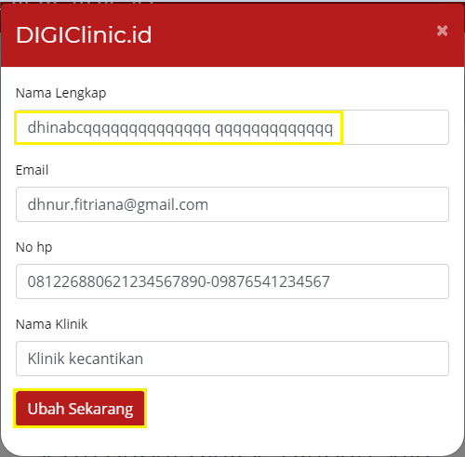
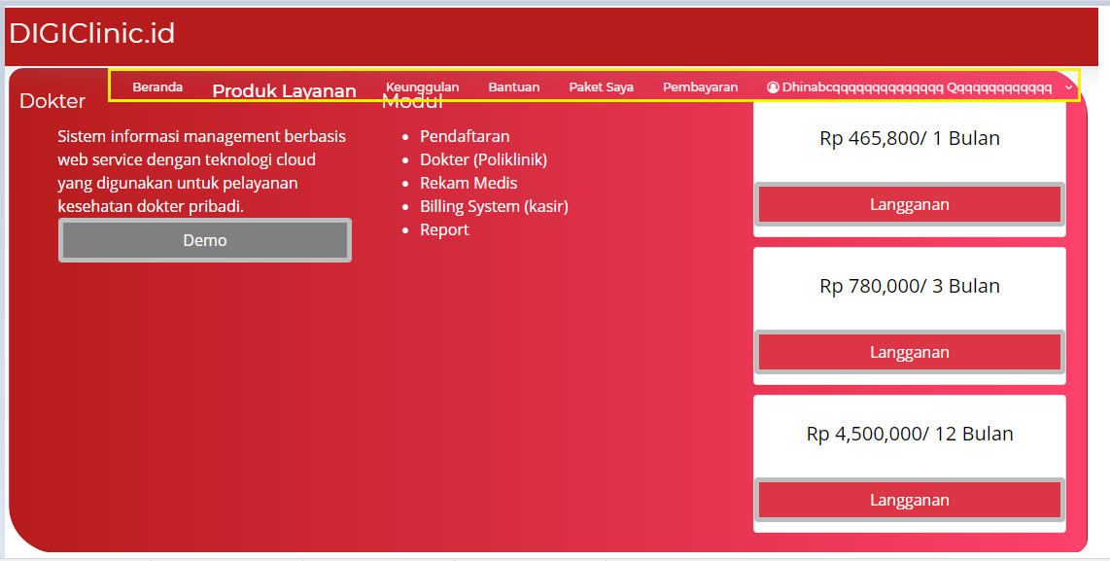
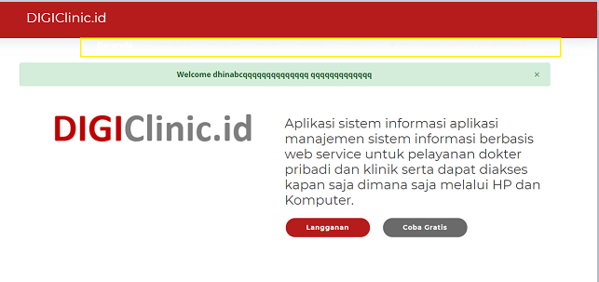
List Bug | Step :
Fitur Apa |  | Penjelasannya | Status | Eksekusi
Edit akun | Login > Edit akun > full name > Ubah sekarang |  | Medium | 2020-12-19 17:00:00

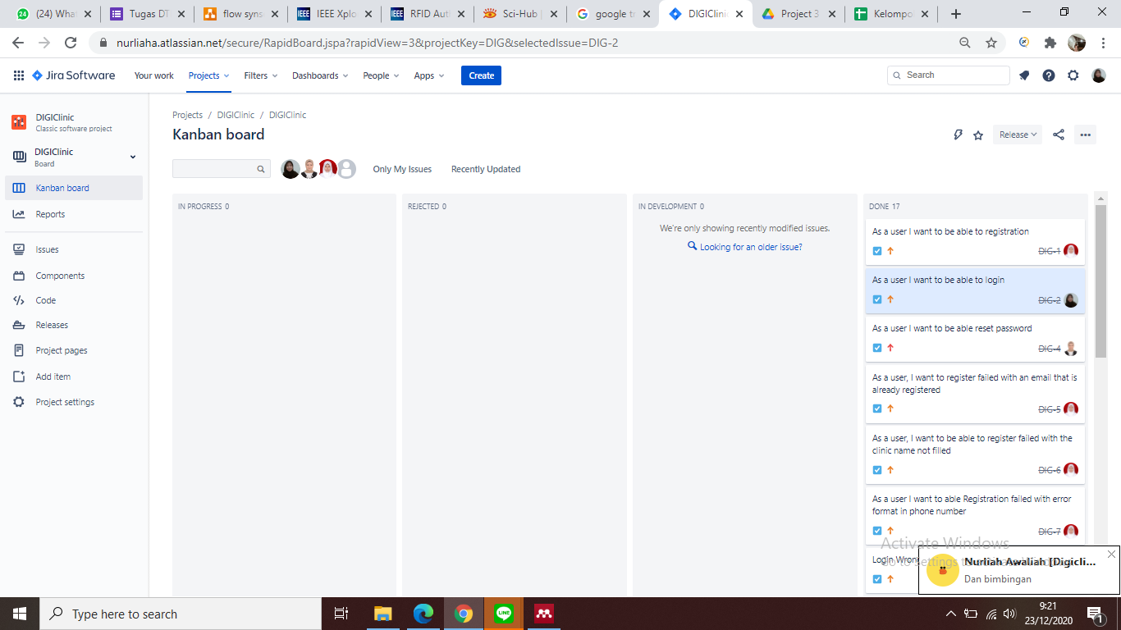
LINK JIRA : https://nurliaha.atlassian.net/secure/RapidBoard.jspa?rapidView=3&projectKey=DIG&selectedIssue=DIG-2

fitur demo | login > langganan > upload images > paket saya > lihat file

Saran Penambahan fitur
Pada saat mengupload file image di sertakan dengan foto pemiliknya sambil memegang KTP,NPWP, SIP

